Datos personales
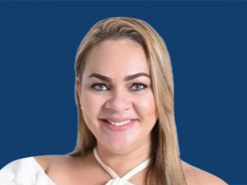

Nombres: | Rina Asunción
Apellidos: | Campain Brambilla
Facebook: | https://www.facebook.com/RinaCampainAsambleista/
Twitter: | @RinaCampainB
Descripción: | Asambleísta por la Provincia de Esmeraldas

